1
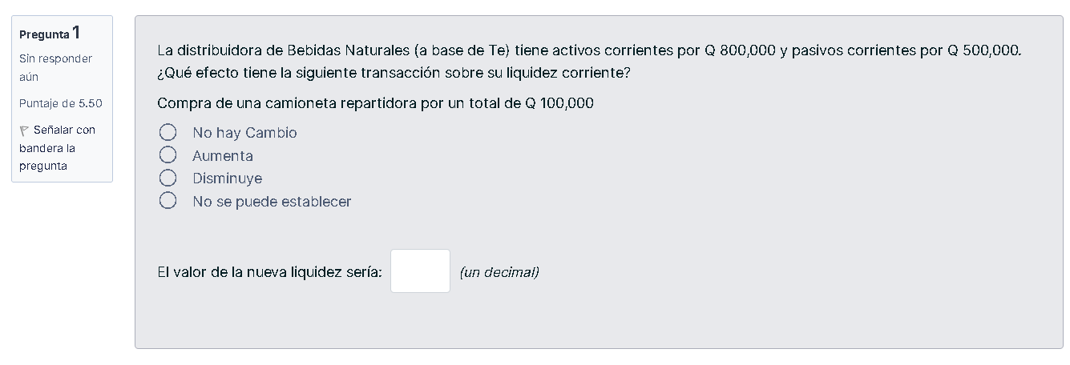

activos corrientes | 800,000
pasivoc corrientes | 500,000

liquidez corriente | 1.6
compra de una caminoneta | 1.4

6
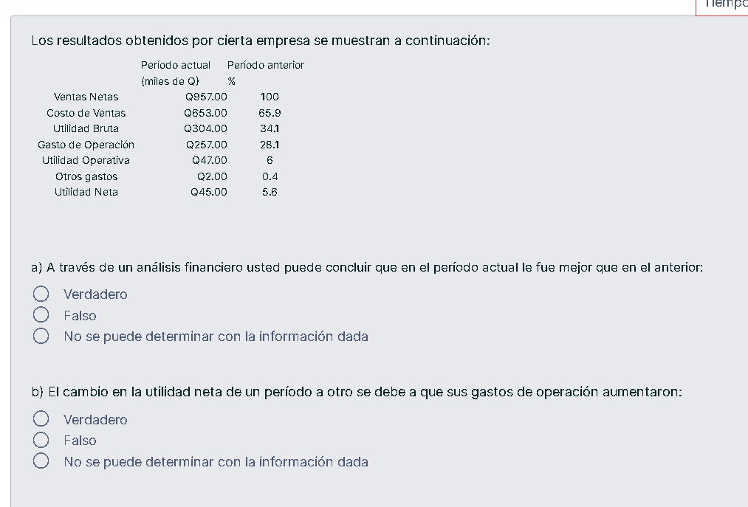
 | Período actual | Período anterior
 | (miles de Q) | %
Ventas Netas | $957.00 | 100
Costo de Ventas | $653.00 | 65.9
Utilidad Bruta | $304.00 | 34.1
Gasto de Operación | $257.00 | 28.1
Utilidad Operativa | $47.00 | 6
Otros gastos | $2.00 | 0.4
Utilidad Neta | $45.00 | 5.6

11
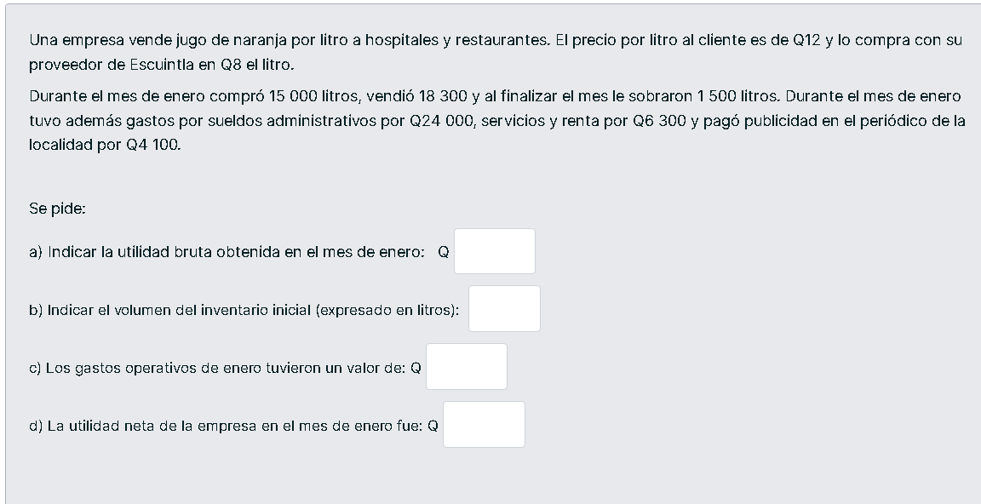
ingreso ventas = |  | 219600

CMV = | 146400

utilidad bruta = |  | 73200 | a)

inventario inicial = |  | 4800

c)
gastos operativos = |  | 34400

d)
utilidad neta = |  | 38800

